forpsi
 | FORPSI

WEBHOSTING EASY | WEBHOSTING ADVANCED | WEBHOSTING PROFESSIONAL
100 GB prostoru pro váš web | 100 GB prostoru pro váš web | 100 GB prostoru pro váš web
DV SSL Certifikát | DV SSL Certifikát | DV SSL Certifikát
100 e-mailových schránek s 1 GB v ceně | 100 e-mailových schránek s 1 GB v ceně | 100 e-mailových schránek s 1 GB v ceně
velikost emailové schránky až 10 GB | velikost emailové schránky až 20 GB | velikost emailové schránky až 30 GB
PHP 8.2, 8.1, .NET 7 | PHP 8.2, 8.1, .NET 7 | PHP 8.2, 8.1, .NET 7
1x databáze 5 GB (MySQL, MSSQL) | 2x databáze 5 GB (MySQL, MSSQL) | 5x databáze 5 GB (MySQL, MSSQL)
5x subdoména, 5x alias | 5x subdoména, 10x alias | 5x subdoména, 15x alias
25x GigaMail (+25GB pro maily) | 25x GigaMail (+25GB pro maily) | 25x GigaMail (+25GB pro maily)
automatický instalátor aplikací zdarma (Linux) | automatický instalátor aplikací zdarma (Linux) | automatický instalátor aplikací zdarma (Linux)
zálohování, Business mail | statistiky, zálohování, Business mail | statistiky, zálohování, Business mail
27.50 Kč | 50,00 Kč | 75.00 Kč
330/rok | 600/rok | 900/rok

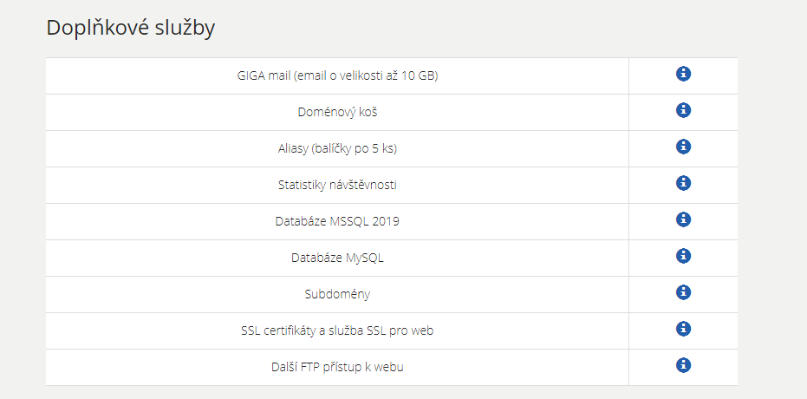

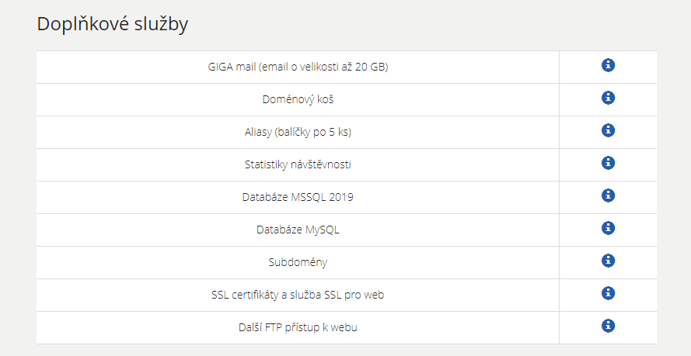

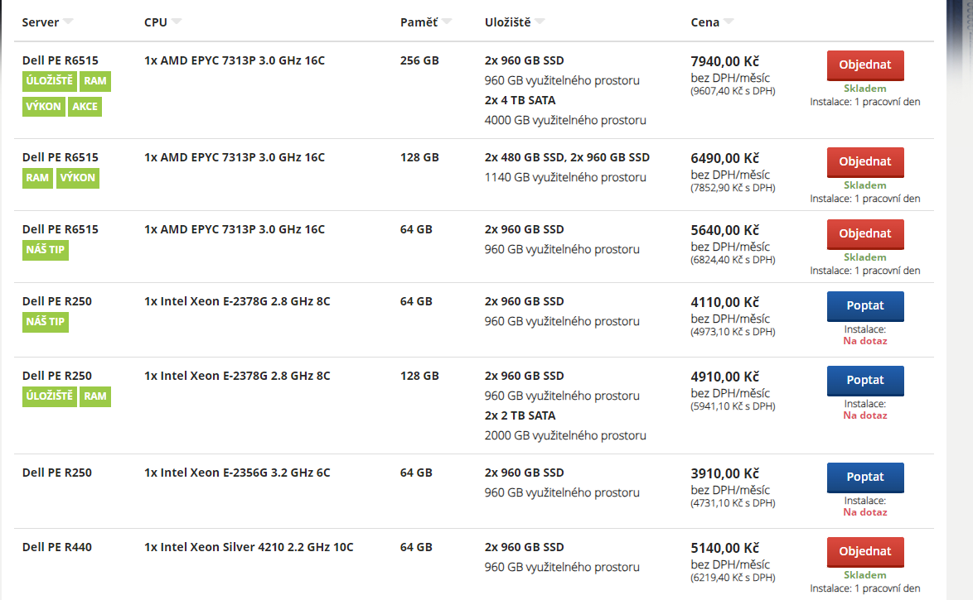

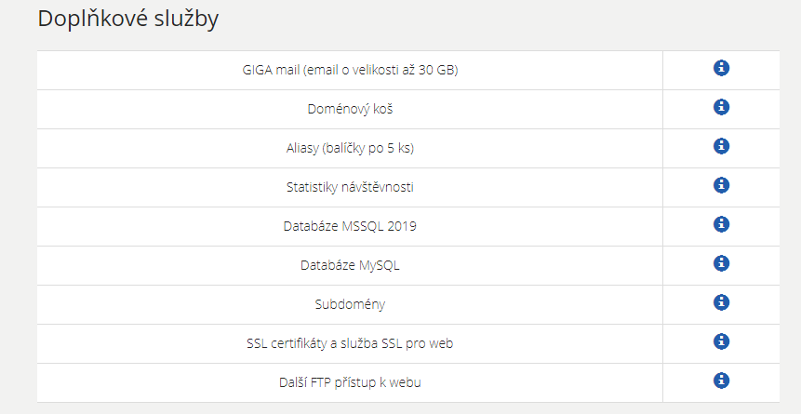

wedos
 | WEDOS

Webhosting NoLimit | Webhosting LowCost
Neomezený prostor pro web - 100% na SSD | 10 GB úložiště (lze i neomezeně)
DDoS + IDS/IPS ochrana | Neomezený přenos dat
5 GB pro emaily (lze navýšit na 160 GB) | 256 MB PHP memory limit
PHP 8.x / 7.x / 5.x + MySQL/MariaDB | 5 GB pro emaily (lze navýšit na 160 GB)
HTTP/2 + Podpora HTTPS | CRON (periodické spouštění skriptů), CRON+
3 aliasy zdarma (neomezený počet za příplatek) | PHP 8.x / 7.x / 5.x + MySQL/MariaDB
CRON (periodické spouštění skriptů), CRON+ | HTTP/2 + podpora HTTPS zdarma
2 GB pro MariaDB (lze navýšit na 5 GB)
39.00 Kč | 33.00 Kč
468/rok | 396/rok

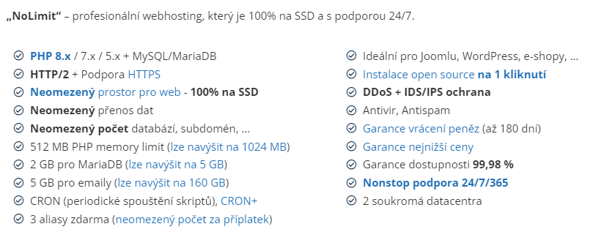
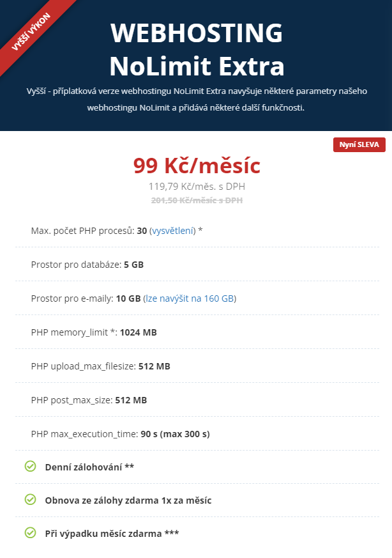

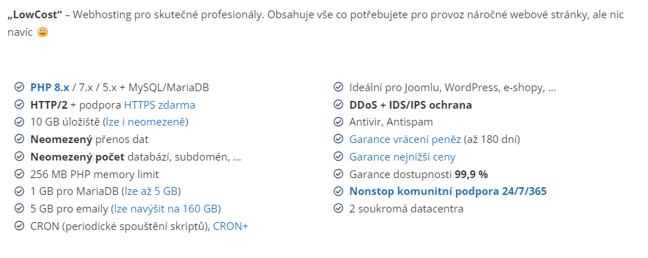

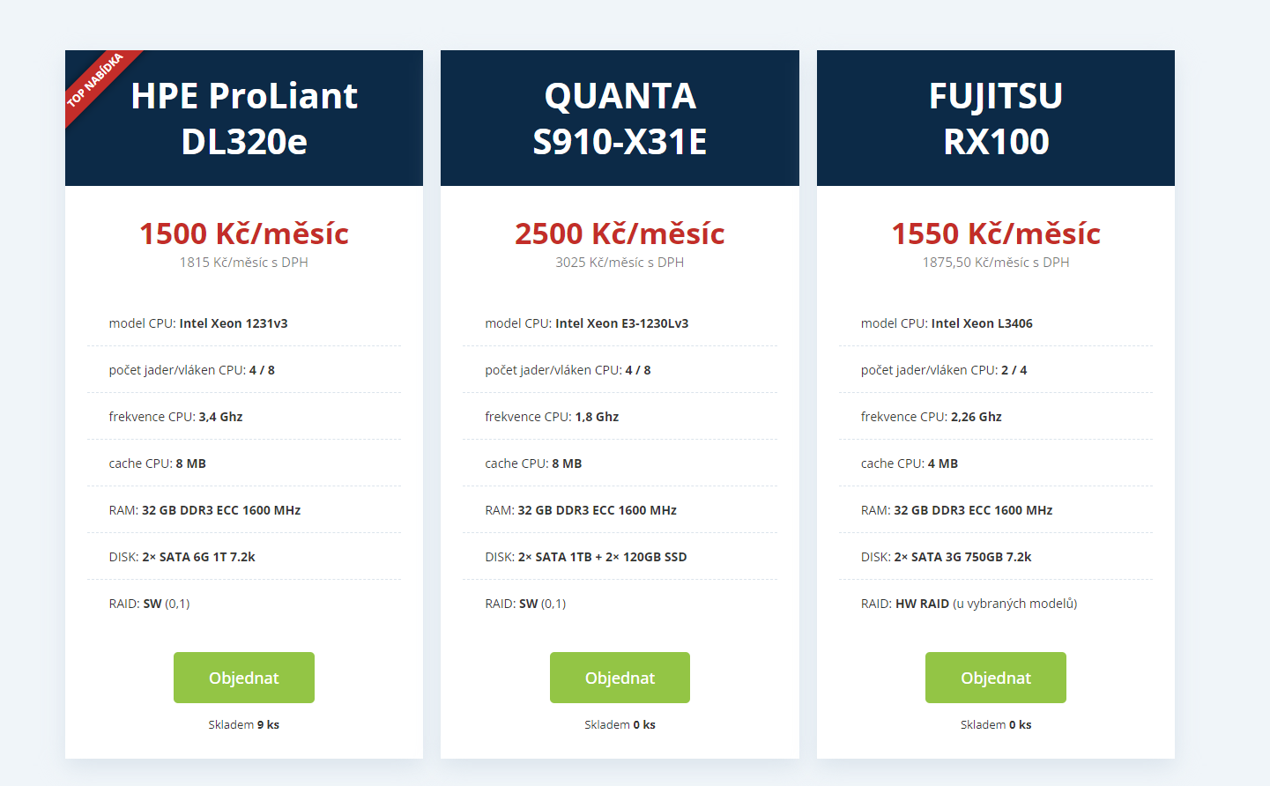

pipni
 | PIPNI

BASIC | PROFI | BUSINESS
Místo pro web10 GB | Místo pro web 20 GB | Místo pro webn 40 GB
Memory limit v PHP 256 MB | Memory limit v PHP 512 MB | Memory limit v PHP 1024 MB
Upload max filesize v PHP | Upload max filesize v PHP | Upload max filesize v PHP
Velikost databáze 1 GB | Velikost databáze 2 GB | Velikost databáze 3 GB
Zálohování NE | Zálohování ANO | Zálohování ANO
SSL certifikát ANO | SSL certifikát ANO | SSL certifikát ANO
Doména zdarma k hostingu NE | Doména zdarma k hostingu cz,eu,sk,com | Doména zdarma k hostingu de
60.50 Kč | 181.50 Kč | 302.5 Kč
726/rok | 2178/rok | 3630/rok

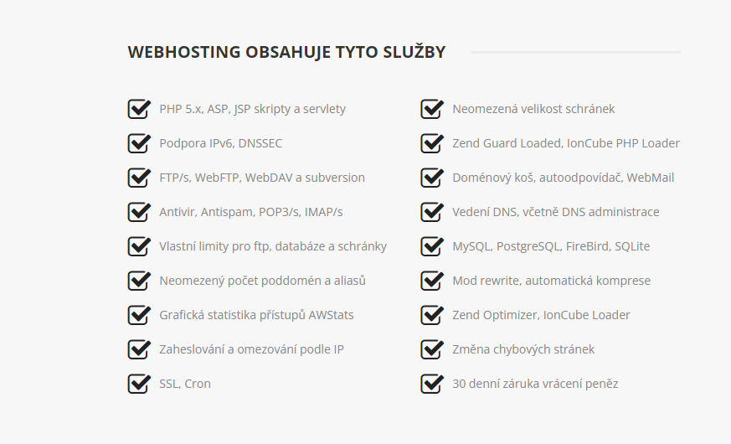

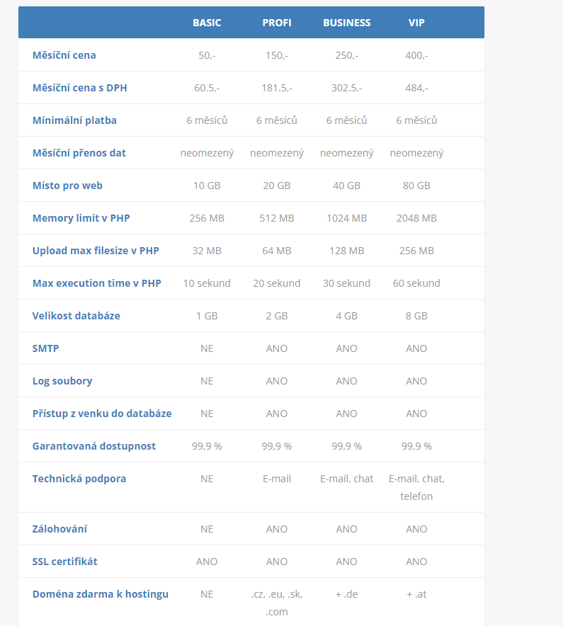

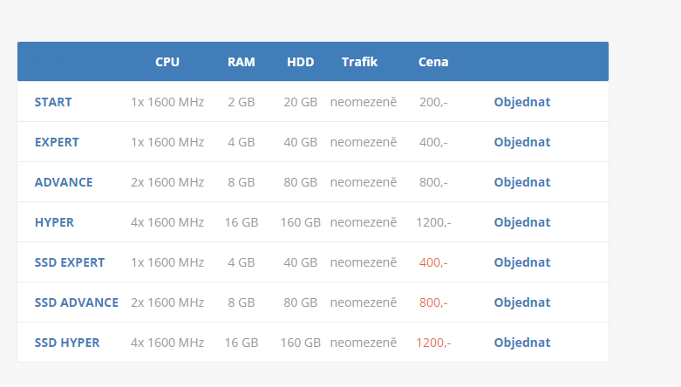

porovnání
 | POROVNÁNÍ

Forpsi
WEBHOSTING PROFESSIONAL | Wedos
100 GB prostoru pro váš web | Webhosting NoLimit
DV SSL Certifikát | Neomezený prostor pro web - 100% na SSD | Pipni s.r.o |  |  |  | Legenda pro předchozí listy
100 e-mailových schránek s 1 GB v ceně | DDoS + IDS/IPS ochrana | BUSINESS |  |  |  |  | Nazev hostingu
velikost emailové schránky až 30 GB | 5 GB pro emaily (lze navýšit na 160 GB) | Místo pro webn 40 GB |  |  |  |  | Ochrana
5x databáze 5 GB (MySQL, MSSQL) | PHP 8.x / 7.x / 5.x + MySQL/MariaDB | Upload max filesize v PHP |  |  | Forpsi | 75.00 Kč | Databáze
5x subdoména, 15x alias | HTTP/2 + Podpora HTTPS | Velikost databáze 3 GB |  |  | wedos | 39.00 Kč | Cena
25x GigaMail (+25GB pro maily) | 3 aliasy zdarma (neomezený počet za příplatek) | Zálohování ANO |  |  | Pipni | 302.50 Kč | Velikost webu
automatický instalátor aplikací zdarma (Linux) | CRON (periodické spouštění skriptů), CRON+ | SSL certifikát ANO
statistiky, zálohování, Business mail | 2 GB pro MariaDB (lze navýšit na 5 GB) | Doména zdarma k hostingu de
75.00 Kč | 39.00 Kč | 302.50 Kč

počet aliasu
srovnání cen nejlepších produktů
srovnání velikostí emailových schránek v GB
forpsi | 1
wedos | 5
pipni

 |  |  |  |  | 1
 |  |  |  | wedos | 5
 |  |  | forpsi | 5
 |  |  | wedos | 3
 |  |  | pipni | 2

 |  |  | forpsi | 1
 |  |  | wedos | 5
 |  |  | pipni

